Sheet1
Megrant ING
10 000 Prishtinë,Kosovë
Rr.Isa Boletini nr 92 , Prishtinë
Tel: 044 712 714
E-mail: megrant.ing@gmail.com
__________________________________________________________________
 |  | Prishtinë,
FATURA Nr = 012 / 26 |  | 07.07.2026

 | PËR:
" MEGRANT ING " SH.P.K
 | KOMUNA E PODUJEVËS
Nr.unik identifikues:811282136
 | Adresa : RR.ZAHIR PAJAZITI pn Podujevë
NLB BANKA: 1701017400063720

Fatura për kontratën :
Demolimi dhe rregullimi në urgjencën e vjetër Numri i kontratës: 615-26-4983-5-4-7 / C1281

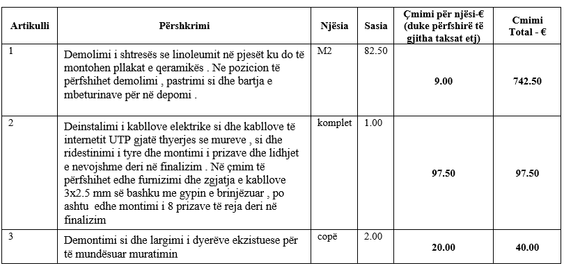

Faturoj : |  | Pranoj:
_______________ ___________________

